Indicateur 1.1
Indicateur 1.1 Structure du fond du lit |  |  |  |  |  | Evaluation Indicateur 1.1 Structure du fond du lit
Base de calculs : version 1.05 de la fiche technique du jeu d’indicateurs 1.

Export SIG |  |  | Valeur provenant du contrôle de la mise en œuvre ou calculée avec SIG/ Calculs automatisés (en gris) |  |  | Entrée manuelle / Calculs automatisés (en gris) |  |  |  |  |  |  | Calculs automatisés des variables pour l'évaluation (en gris)
* Attribution manuelle ou via SIG

G1_42_Stru | G1_43_Surf | Tronçon d'unité de longueur* |  | Surface du fond du lit [m2] | 1265 |  |  | Tronçon d'unité de longueur |  |  |  |  | 1_08 | Nombre de structures du fond du lit [-] | 34
7 | 3.96 | 1 |  | Longeur du talweg [m] | 251 |  |  | 1 | 2 | 3 | 4 | 5 | 1_09 | Unité de longueur [m] | 60
5 | 11.42 | 1 |  | Largeur moyenne du fond du lit [m] | 5 |  | Nombre d'unités de longeur par tronçon d'unité de longueur | 1.00 | 1.00 | 1.00 | 1.00 | 0.15 | 1_10 | Nombre totale (densité) de structures du fond du lit par unité de longueur (moyenne pondérée) [-] | 9.40
6 | 2.44 | 1 | 1_09 | Unité de longueur [m] | 60 |  | Longueur du tronçon d'unité de longueur [m] | 60 | 60 | 60 | 60 | 9 | 1_11 | Valeur standardisée structure du fond du lit (moyenne pondérée) [-] | 0.31
7 | 2.11 | 1 |  | Nombre d'unités de longueur le long du talweg | 4.15 | Nr. | Nombre de structures par type de structure
6 | 3.56 | 1 |  |  |  | 1 | Banc
7 | 1.45 | 1 |  |  |  | 2 | Fosse |  | 2 |  |  | 1
7 | 1.36 | 1 |  |  |  | 3 | Chennal | 1 | 1 | 1 | 3 | 1
3 | 229.89 | 1 |  |  |  | 4 | Plat |  |  |  | 4
6 | 3.17 | 2 |  |  |  | 5 | Radiers | 1 |  |  | 1
2 | 1.78 | 2 |  |  |  | 6 | Écoulement secondaire | 2 | 2 | 4 | 4 | 1
6 | 2.16 | 2 |  |  |  | 7 | Eaux peu profondes | 4 | 2 | 2 | 2
2 | 1.53 | 2 |  |  |  | 8 | Seuil
7 | 0.06 | 2 |  |  |  | 9 | Mouille
7 | 38.07 | 2 |  |  |  |  | Tous les types de structures
3 | 244.10 | 2 |  |  |  |  | Nombre de types de structures pour chaque tronçon d'unité de longueur | 4 | 4 | 3 | 5 | 3
7 | 8.96 | 3 |  |  |  |  | Nombre de structures pour chaque tronçon d'unité de longueur | 8 | 7 | 7 | 14 | 3
7 | 8.54 | 3 |  |  |  |  | Densité de structures par unité de longueur | 8.0 | 7.0 | 7.0 | 14.0 | 20.0
6 | 2.76 | 3 |  |  |  |  | Séquence chenal-plat-radiers (pour les cours d’eaux de faible pente; < 3 %).
6 | 4.47 | 3 |  |  |  |  | Nombre de types de structures d'une séquence chenal-plat-radiers pour chaque tronçon d'unité de longueur | 2 | 1 | 1 | 3 | 1
6 | 2.29 | 3 |  |  |  |  | Nombre de structures d'une séquence chenal-plat-radiers pour chagque tronçon d'unité de longueur | 2 | 1 | 1 | 8 | 1
6 | 3.15 | 3 |  |  |  |  | Densité de structures d'une séquence chenal-plat-radiers par unité de longueur | 2.0 | 1.0 | 1.0 | 8.0 | 6.7
3 | 263.05 | 3 |  |  |  |  | Séquence seuils-mouilles (pour les eaux à plus forte pente; > 1 %)*
4 | 18.10 | 4 |  |  |  |  | Nombre de types de structures d'une séquence seuils-mouilles pour chaque tronçon d'unité de longueur | 0 | 0 | 0 | 0 | 0
4 | 11.50 | 4 |  |  |  |  | Nombre de structures d'une séquence seuils-mouilles pour chagque tronçon d'unité de longueur | 0.0 | 0.0 | 0.0 | 0.0 | 0.0
6 | 0.87 | 4 |  |  |  |  | Densité de structures d'une séquence seuils-mouilles par unité de longueur | 0.0 | 0.0 | 0.0 | 0.0 | 0.0
6 | 2.77 | 4 |  |  |  |  | Evaluation de la structure du fond du lit pour chaque tronçon d'unité de longueur | 0.25 | 0.25 | 0.25 | 0.50 | 0.25
6 | 0.11 | 4
3 | 215.60 | 4 |  |  |  | *Les enrochements en rangées périodiques sont, conformément à la fiche technique, cartographiés en tant que succession Seuil (8) - Mouille (9). Pour l'évaluation, seulement 1 seuil et 1 mouille sont comptés pour l'ensemble du tronçon de revitalisation afin de ne pas augmenter artificiellement la densité des structures.
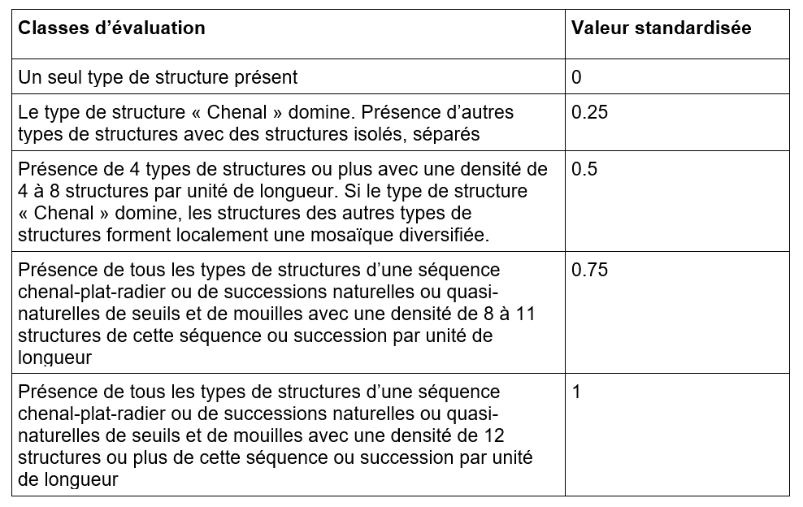
6 | 7.98 | 4
7 | 16.46 | 4
5 | 47.78 | 4
4 | 15.99 | 4
4 | 8.44 | 4
3 | 8.66 | 4
7 | 29.44 | 4
3 | 2.63 | 4
2 | 18.78 | 5
6 | 0.78 | 5
3 | 18.33 | 5
0 | 0.63 | 5

Indicateur 1.2
Indicateur 1.2 Structure des rives |  |  |  |  |  | Evaluation indicateur 1.2 Structure des rives
Base de calculs : version 1.05 de la fiche technique du jeu d’indicateurs 1.

Export SIG |  |  |  |  |  | Calculs automatisés (en gris) |  |  |  |  |  |  | Calculs automatisés des variables pour l'évaluation (en gris/ rouge)
* Attribution manuelle ou via SIG |  |  |  |  |  | Paramètre Aménagement longitudinal (A_long)

G1_44_Sinu | G1_45_Natu | G1_46_Pent | G1_47_Code | G1_48_Long | Tronçon d'unité de longueur* |  |  | Tronçon d'unité de longueur |  |  |  |  | 1_12 | Longueur aménagement longitudinal imperméable linéaire [m] | 8
1 | 3 | 2 | 132 | 14.04 | 1 |  |  | 1 | 2 | 3 | 4 | 5 | 1_13 | Longueur aménagement longitudinal perméable linéaire [m] | 3
1 | 3 | 2 | 132 | 32.17 | 1 |  | Nombre d'unités de longeur par tronçon d'unité de longueur -> provient de l'indicateur 1.1 | 1.00 | 1.00 | 1.00 | 1.00 | 0.15 | 1_14 | A_long (moyenne pondérée) | 0.49
3 | 3 | 2 | 332 | 7.81 | 1 |  | Longueur du tronçon d'unité de longueur [m] -> provient de l'indicateur 1.1 | 60 | 60 | 60 | 60 | 9 | 1_15 | Nombre de types de structures des rives par unité de longueur (n; moyenne pondérée) | 4.45
2 | 1 | 2 | 212 | 2.41 | 1 | Nr. | Longeur des rive par type de structure |  |  |  |  |  | 1_16 | A_structure (moyenne pondérée) | 0.20
3 | 3 | 2 | 332 | 2.86 | 1 | 111 | Linéaire, aménagement perméable, plat |  |  |  |  |  | 1_17 | Longueur rives [m] | 589
2 | 1 | 2 | 212 | 2.40 | 1 | 112 | Linéaire, aménagement perméable, pentu |  |  |  | 3 |  | 1_18 | Valeur standardisée structure des rives [-] | 0.70
1 | 3 | 2 | 132 | 33.95 | 1 | 121 | Linéaire, aménagement imperméable, plat
3 | 3 | 2 | 332 | 2.54 | 1 | 122 | Linéaire, aménagement imperméable, pentu |  |  |  | 8
1 | 3 | 2 | 132 | 4.03 | 1 | 131 | Linéaire, substrat meuble, plat |  |  | 5 | 22
3 | 3 | 2 | 332 | 5.12 | 1 | 132 | Linéaire, substrat meuble, pentu | 100 | 91 | 99 | 121 | 9
3 | 3 | 2 | 332 | 2.28 | 1 | 141 | Linéaire, racines, plat
1 | 3 | 2 | 132 | 1.15 | 1 | 142 | Linéaire, racines, pentu
3 | 3 | 2 | 332 | 3.08 | 1 | 151 | Linéaire, roches, plat
1 | 3 | 2 | 132 | 14.59 | 1 | 152 | Linéaire, roches, pentu
1 | 3 | 2 | 132 | 26.29 | 2 | 211 | Convexe, aménagement perméable, plat
2 | 1 | 2 | 212 | 2.83 | 2 | 212 | Convexe, aménagement perméable, pentu | 5 | 7 | 8
3 | 3 | 2 | 332 | 4.29 | 2 | 221 | Convexe, aménagement imperméable, plat
1 | 3 | 2 | 132 | 4.88 | 2 | 222 | Convexe, aménagement imperméable, pentu
3 | 3 | 2 | 332 | 5.43 | 2 | 231 | Convexe, substrat meuble, plat
2 | 4 | 2 | 242 | 5.63 | 2 | 232 | Convexe, substrat meuble, pentu |  |  | 2 | 5 | 7
1 | 3 | 2 | 132 | 3.95 | 2 | 241 | Convexe, racines, plat
2 | 1 | 2 | 212 | 3.92 | 2 | 242 | Convexe, racines, pentu |  | 6
1 | 3 | 2 | 132 | 33.35 | 2 | 251 | Convexe, roches, plat
3 | 1 | 2 | 312 | 4.22 | 2 | 252 | Convexe, roches, pentu
1 | 3 | 2 | 132 | 16.96 | 2 | 311 | Concave, aménagement perméable, plat
3 | 3 | 2 | 332 | 2.06 | 2 | 312 | Concave, aménagement perméable, pentu |  | 4
3 | 3 | 2 | 332 | 7.22 | 2 | 321 | Concave, aménagement imperméable, plat
1 | 3 | 2 | 132 | 4.15 | 2 | 322 | Concave, aménagement imperméable, pentu
1 | 3 | 2 | 132 | 1.04 | 2 | 331 | Concave, substrat meuble, plat |  |  |  | 1 | 2
2 | 1 | 2 | 212 | 5.44 | 3 | 332 | Concave, substrat meuble, pentu | 24 | 19 | 17 | 27
1 | 3 | 2 | 132 | 29.69 | 3 | 341 | Concave, racines, plat
1 | 3 | 1 | 131 | 4.75 | 3 | 342 | Concave, racines, pentu
1 | 3 | 2 | 132 | 1.57 | 3 | 351 | Concave, roches, plat
2 | 3 | 2 | 232 | 2.34 | 3 | 352 | Concave, roches, pentu
1 | 3 | 2 | 132 | 1.23 | 3 | Code 11X | Longueur d'aménagement perméable linéaire pour chaque tronçon d'unité de longueur [m] | 0 | 0 | 0 | 3 | 0
3 | 3 | 2 | 332 | 3.14 | 3 | Code 12X | Longueur d'aménagement imperméable linéaire pour chaque tronçon d'unité de longueur [m] | 0 | 0 | 0 | 8 | 0
1 | 3 | 2 | 132 | 3.03 | 3 |  | Longueur des rives pour chaque tronçon d'unité de longueur | 128 | 126 | 131 | 187 | 18
3 | 3 | 2 | 332 | 5.39 | 3 |  | A_long pour chaque tronçon d'unité de longueur | 0.50 | 0.50 | 0.50 | 0.47 | 0.50
3 | 3 | 2 | 332 | 8.71 | 3
1 | 3 | 2 | 132 | 43.90 | 3
2 | 1 | 2 | 212 | 2.14 | 3
1 | 3 | 2 | 132 | 5.03 | 3
1 | 3 | 2 | 132 | 14.14 | 3
1 | 3 | 2 | 132 | 7.07 | 4
1 | 2 | 2 | 122 | 8.02 | 4
1 | 1 | 2 | 112 | 2.91 | 4
1 | 3 | 2 | 132 | 16.41 | 4 | Paramètre Éléments de la structure (A_structure)
2 | 3 | 2 | 232 | 3.05 | 4
1 | 3 | 2 | 132 | 22.36 | 4 |  |  | Tronçon d'unité de longueur
3 | 3 | 1 | 331 | 0.68 | 4 |  |  | 1 | 2 | 3 | 4 | 5
1 | 3 | 1 | 131 | 6.05 | 4 | n | Nombre de type de structure des rives restant, c.-à-d. sans les rives linéaire aménagées (11X, 12X), pour chaque tronçon d'unité de longueur | 3 | 5 | 5 | 5 | 3
1 | 3 | 2 | 132 | 7.00 | 4 |  | A_structure pour chaque tronçon d'unité de longueur | 0.08 | 0.25 | 0.25 | 0.25 | 0.08
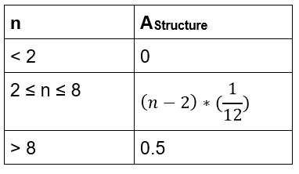
1 | 3 | 2 | 132 | 1.78 | 4
3 | 3 | 2 | 332 | 3.84 | 4
3 | 3 | 2 | 332 | 2.16 | 4
1 | 3 | 2 | 132 | 8.29 | 4
1 | 3 | 2 | 132 | 17.61 | 4
1 | 3 | 1 | 131 | 5.49 | 4
1 | 3 | 2 | 132 | 3.38 | 4
3 | 3 | 2 | 332 | 9.97 | 4
2 | 3 | 2 | 232 | 2.10 | 4
1 | 3 | 1 | 131 | 10.75 | 4
1 | 3 | 2 | 132 | 37.02 | 4
3 | 3 | 2 | 332 | 10.82 | 4
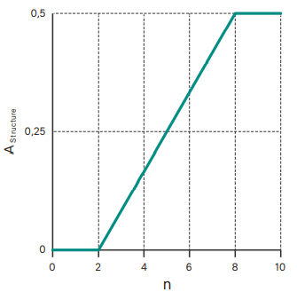
1 | 3 | 2 | 132 | 8.91 | 5
2 | 3 | 2 | 232 | 6.70 | 5
3 | 3 | 1 | 331 | 1.92 | 5

Indicateur 1.6
Indicateur 1.6 Substrat |  |  | Evaluation Indicateur 1.6 Substrat (Capacité à la mobilisation)
Base de calculs : version 1.05 de la fiche technique du jeu d’indicateurs 1.

Export SIG |  |  | Capacité à la mobilisation: Calculs automatisés des variables pour l'évaluation (en gris) |  |  |  | Capacité à la mobilisation: Evaluation

G1_51_Natu | G1_52_Mobi | G1_53_Surf | Capacité à la mobilisation/ Type de substrat | Caractéristique | Surface [m] | Proportion des surfaces p [%] | 1_32 | Valeur standardisée capacité à la mobilisation du substrat [-] | 0
8 | 4 | 0.47 | 1 | Dépôts de matières en suspension | 4.40 | 0.93
8 | 5 | 0.73 | 2 | Matériaux charriés fins | 0.00 | 0.00
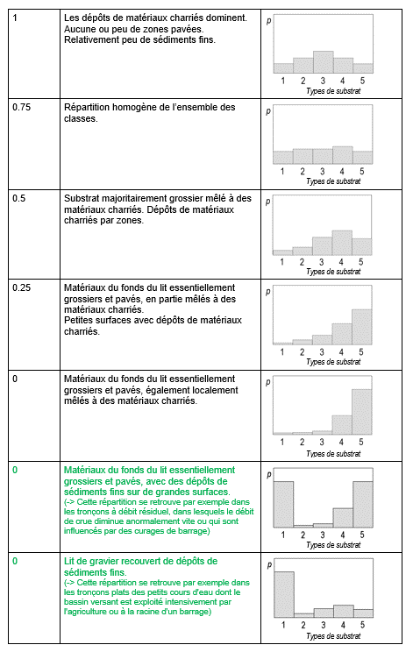
6 | 5 | 0.48 | 3 | Matériaux charriés grossiers | 15.40 | 3.27
5 | 5 | 0.88 | 4 | Matériaux du fond du lit mêlés à des matériaux charriés | 96.63 | 20.51
8 | 4 | 1.41 | 5 | Matériaux du fond du lit grossier | 354.72 | 75.29
1 | 1 | 0.59 |  |  | 471.15 | 100.00
8 | 4 | 1.88
6 | 5 | 0.39
8 | 3 | 0.16
8 | 4 | 0.76
8 | 5 | 0.51
8 | 4 | 1.04
4 | 4 | 1.84
5 | 5 | 1.33
6 | 5 | 0.35
8 | 5 | 0.75
4 | 4 | 0.42
5 | 5 | 8.84
8 | 4 | 0.13
3 | 3 | 2.40
4 | 3 | 8.94
8 | 3 | 0.54
8 | 5 | 0.91
1 | 1 | 1.66
8 | 4 | 7.02
4 | 4 | 12.49
6 | 5 | 0.70
8 | 5 | 0.52
5 | 5 | 1.00
6 | 5 | 0.74
8 | 4 | 12.78
5 | 5 | 3.53
4 | 4 | 24.87
3 | 3 | 3.35
4 | 4 | 6.54
8 | 5 | 0.68
8 | 4 | 1.50
6 | 5 | 0.70
1 | 1 | 0.41
1 | 1 | 1.73
8 | 4 | 6.36
8 | 5 | 4.52
4 | 4 | 12.41
8 | 4 | 2.00
8 | 4 | 1.31
8 | 4 | 1.40
4 | 5 | 327.16

Indicateur 8.1
Evaluation indicateur 8.1 Espèces végétales spécifiques
Base de calculs : version 2.01 de la fiche technique du jeu d’indicateurs 8.

Calculs automatisés des variables pour l'évaluation (en gris)

Valeur tirée du fichier d'évaluation pour l'indicateur 1.1 (cellule G8)
Longeur du talweg [m] | 251

Données du formulaire de données du jeu 8
Ne remplir que 8_23 ou 8_24 pour chaque espèce
8_26 et 8_27 sont définit par un expert, des exemples sont disponibles sous "Autres annexes" sur www.bafu.admin.ch/controle-des-effets-revit dans le document "Végétation riv./all. (8.1) : Recommandation et exemples".

Espèces cibles
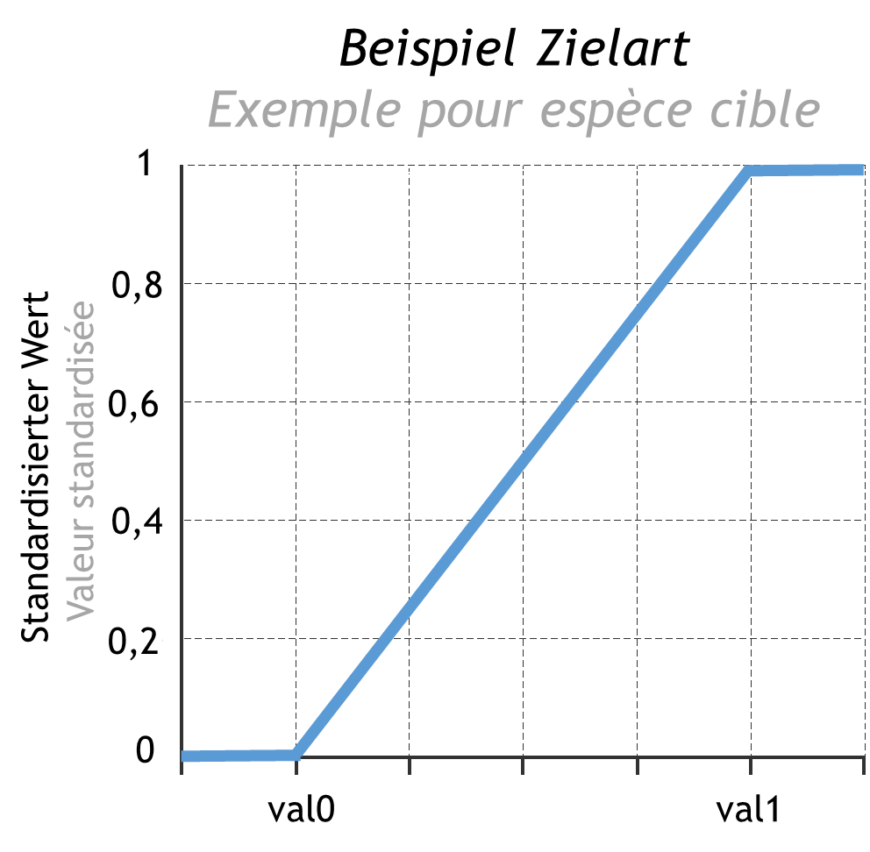
8_21 | 8_22 | 8_23 | 8_24 | 8_26 | 8_27 | 8_47 | 8_48 | 8_28
Nom espèce végétale | Espèce cible ou néophyte | Nombre d'individu par espèce végétale | Surface colonisée par espèce végétale | Valeur indicative 0 espèce végétale par km de cours d'eau | Valeur indicative 1 espèce végétale par km de cours d'eau | Nombre d'individu par espèce végétale par km de cours d'eau | Surface colonisée par espèce végétale par km de cours d'eau | Valeur standardisée espèce végétale spécifique
XXX | Espèce cible | 400 |  | 50 | 1000 | 1,593.63 |  | 1.00
XXX | Espèce cible |  | 23 | 0 | 200 |  | 91.63 | 0.46
XXX | Espèce cible | 254 |  | 50 | 2000 | 1,011.95 |  | 0.49
XXX | Espèce cible |  | 64 | 20 | 300 |  | 254.98 | 0.84
XXX | Espèce cible | 5 |  | 0 | 100 | 19.92 |  | 0.20

Néophytes
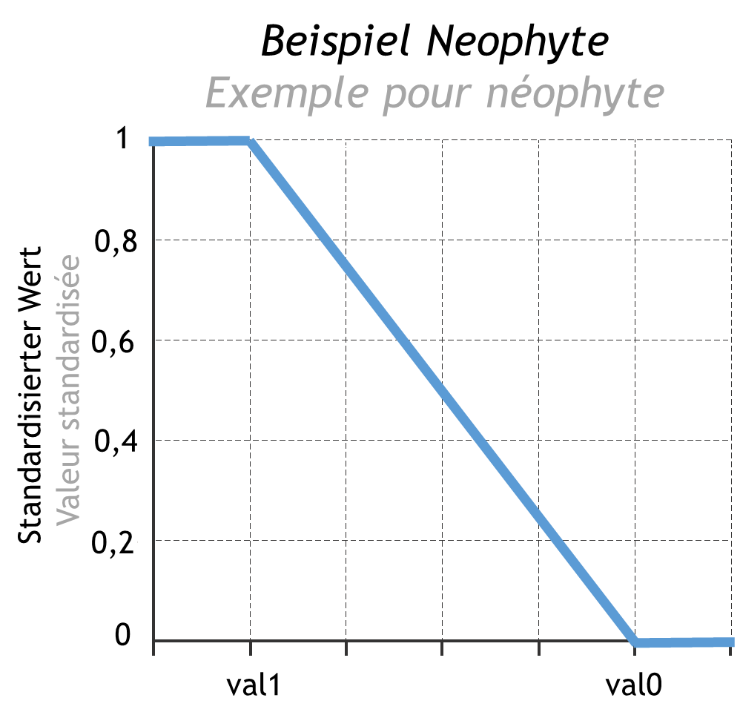
8_21 | 8_22 | 8_23 | 8_24 | 8_26 | 8_27 | 8_47 | 8_48 | 8_28
Nom espèce végétale | Espèce cible ou néophyte | Nombre d'individu par espèce végétale | Surface colonisée par espèce végétale | Valeur indicative 0 espèce végétale par km de cours d'eau | Valeur indicative 1 espèce végétale par km de cours d'eau | Nombre d'individu par espèce végétale par km de cours d'eau | Surface colonisée par espèce végétale par km de cours d'eau | Valeur standardisée espèce végétale spécifique
XXX | Néophyte |  | 357 | 5000 | 100 |  | 1,422.31 | 0.73
XXX | Néophyte |  | 5 | 5000 | 100 |  | 19.92 | 1.00
XXX | Néophyte | 38 |  | 1000 | 0 | 151.39 |  | 0.85
XXX | Néophyte | 129 |  | 500 | 0 | 513.94 |  | 0.00
XXX | Néophyte |  | 64 | 3000 | 150 |  | 254.98 | 0.96

Indicateur 8.3
Indicateur 8.3 Évolution des communautés alluviales |  |  | Evaluation indicateur 8.3 Évolution des communautés alluviales
Base de calculs : version 2.01 de la fiche technique du jeu d’indicateurs 8.

Calculs automatisés des variables pour l'évaluation (en gris)

Données du formulaire de données du jeu 8 |  |  | Analyse 1: Diversité des formations alluviales |  |  | Analyse 2: Proportion des formations pionnières
8_35 | Proportion eau | 50.00 | 8_42 | Nombre de formations alluviales potentielles | 5 | 8_45 | Proportion des formations pionnières | 30.00
8_36 | Proportion sédiments alluviaux nus ou clairsemés | 0.00 | 8_43 | Indice de Shannon | 1.20 | 8_46 | Valeur standardisée formations pionnières | 0.60
8_37 | Proportion zone alluviale avec végétation herbacée | 30.00 |  | Valeur indicative 0 selon tab. 8.3 | 0.50
8_38 | Proportion forêt alluviale de bois tendre | 0.00 |  | Valeur indicative 1 selon tab. 8.3 | 1.40
8_39 | Proportion forêt alluviale de bois dur | 9.00 | 8_44 | Valeur standardisée proportion formations alluviales | 0.78 | Graphique de standardisation des résultats pour les formations pionnières.
8_40 | Proportion autres forêts | 1.00
8_41 | Proportion autres surfaces | 10.00
 | Somme doit être = 100 % | 100.00 | Tableau 8.3 : Valeurs indicatives 0 et 1 pour l’indice de Shannon en fonction du nombre potentiel de formations

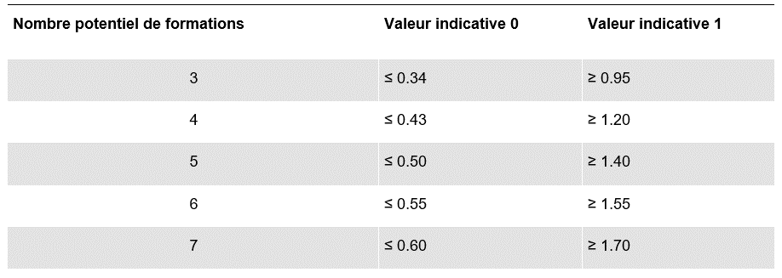

 |  |  | Graphique de standardisation de l’indice de Shan-non : évolution pour cinq formations

